Key-Items
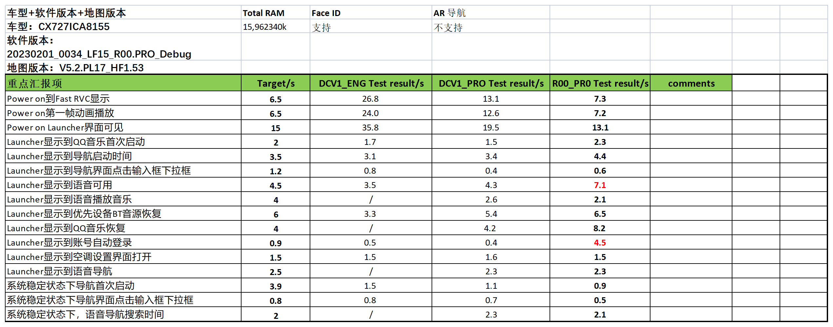
重点汇报项 | R06 Test Result/s | R06.1 Test Result/s | R07 Test Result/s | R08 Test Result/s | R09 Test Result/s | R10 Test Result/s | Comments
Power on到Fast RVC显示
Power on到第一帧动画播放
Power on Launcher界面可见
Launcher显示到QQ音乐首次启动
Launcher显示到导航启动时间
Launcher显示到导航界面点击输入框下拉框
Launcher显示到语音可用
Launcher显示到语音播放音乐
Launcher显示到优先设备BT音源恢复
Launhcer显示到QQ音乐恢复
Launcher显示到账号自动登录
Launcher显示到空调设置界面打开
Launcher显示到语音导航
系统稳定状态下导航首次启动
系统稳定状态下导航界面点击输入框下拉框
系统稳定状态下，语音导航搜索时间

Scenes Sources
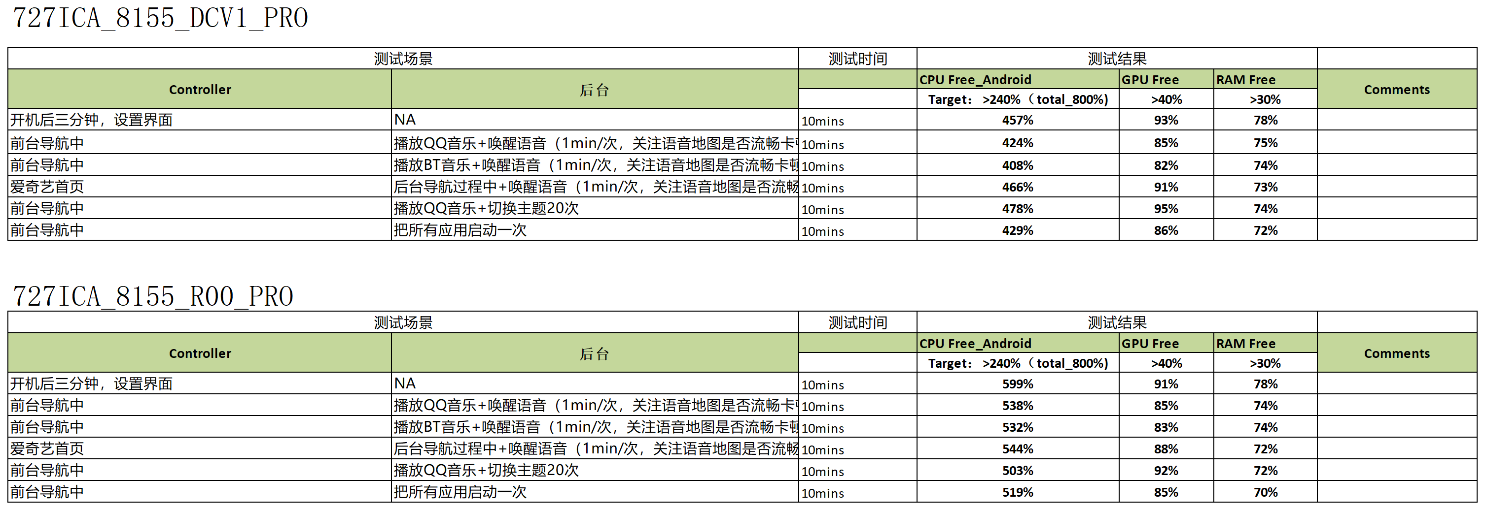
 |  |  |  | R04 |  |  |  |  |  | R05 |  |  |  |  |  | R06 |  |  |  |  |  | R07 |  |  |  |  |  | R08 |  |  |  |  |  | R09
EE/CVPP | 屏幕&Feature | 场景 | Owner | CPU idle Avg | CPU idle Min | RAM Free Avg | RAM Free Min | GPU idle Avg | GPU idle Min | CPU idle Avg | CPU idle Min | RAM Free Avg | RAM Free Min | GPU idle Avg | GPU idle Min | CPU idle Avg | CPU idle Min | RAM Free Avg | RAM Free Min | GPU idle Avg | GPU idle Min | CPU idle Avg | CPU idle Min | RAM Free Avg | RAM Free Min | GPU idle Avg | GPU idle Min | CPU idle Avg | CPU idle Min | RAM Free Avg | RAM Free Min | GPU idle Avg | GPU idle Min | CPU idle Avg | CPU idle Min | RAM Free Avg | RAM Free Min | GPU idle Avg | GPU idle Min
EE/CVPP | 27寸大屏（无AR） | 开机3分钟后IDLE（全屏状态，打开系统设置应用，不要停留在Launcher界面） | Desay/Baidu | 45.23 | 34 | 158366.32 | 137532 |  |  | 45.12 | 30 | 61029.92 | 46588
EE/CVPP | 27寸大屏（无AR） | 主驾导航+主驾QQ Music+副驾爱奇艺+副驾BT耳机+VR+V2I | Desay/Baidu | 91.28 | 57 | 59810.12 | 46664 |  |  | 78.4 | 53 | 58664.16 | 46080
EE/CVPP | 27寸大屏（无AR） | 主驾导航+主驾BT Music+副驾QQ Music+副驾BT耳机+VR+V2I | Desay/Baidu | 87.19 | 54 | 68386.2 | 45532 |  |  | 101.69 | 66 | 75616.44 | 41340
EE/CVPP | 27寸大屏（无AR） | 主驾导航+主驾QQ Music+副驾切换主题20次+V2I | Desay/Baidu | 80.67 | 53 | 65371.4 | 46680 |  |  | 80.96 | 56 | 112406.48 | 73640
EE/CVPP | 27寸大屏（无AR） | 主驾导航+主驾QQ Music+副驾轮流操作空调/氛围灯/按钮等动效+V2I | Desay/Baidu
EE/CVPP | 27寸大屏（无AR） | 主驾导航+主驾QQ Music+副驾QQ Music+副驾BT耳机+副驾把所有应用启动一次+V2I | Desay/Baidu
EE/CVPP | 单屏 | 开机3分钟后IDLE+V2I | Desay/Baidu
EE/CVPP | 单屏 | 导航+QQ Music+VR+V2I | Desay/Baidu
EE/CVPP | 单屏 | 导航+BT Music+VR+V2I | Desay/Baidu
EE/CVPP | 单屏 | 爱奇艺+后台导航+VR+V2I | Desay/Baidu
EE/CVPP | 单屏 | 导航+QQ Music+切换主题20次+V2I | Desay/Baidu
EE/CVPP | 单屏 | 导航+把所有应用启动一次+V2I | Desay/Baidu
EE/CVPP | 27寸大屏+AR | 开机3分钟后IDLE（全屏状态，打开系统设置应用，不要停留在Launcher界面）+V2I | Desay/Baidu
EE/CVPP | 27寸大屏+AR | 主驾AR导航+主驾QQ Music+副驾爱奇艺+副驾BT耳机+VR+V2I | Desay/Baidu
EE/CVPP | 27寸大屏+AR | 主驾导航+主驾BT Music+副驾QQ Music+副驾BT耳机+VR+V2I | Desay/Baidu
EE/CVPP | 27寸大屏+AR | 主驾AR导航+主驾QQ Music+副驾切换主题20次+V2I | Desay/Baidu
EE/CVPP | 27寸大屏+AR | 主驾导航+主驾QQ Music+副驾QQ Music+副驾BT耳机+副驾把所有应用启动一次+V2I | Desay/Baidu

Partition Status
请用df -h查看分区信息
R00_PRO
Filesystem | Size | Used | Avail | Use% | Mounted on
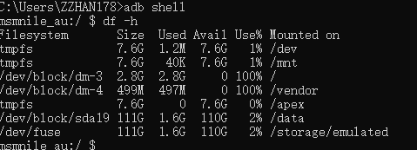

R04：
R05：
R06：
R07：
R08：
R09：
R10：
R11：

